Hoja1
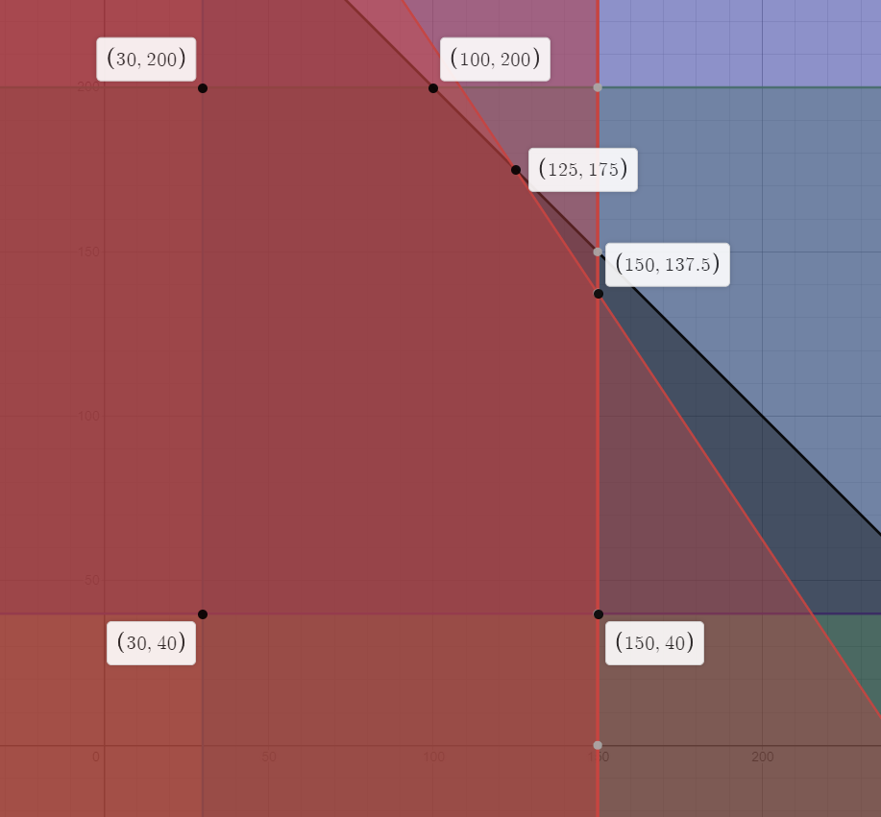
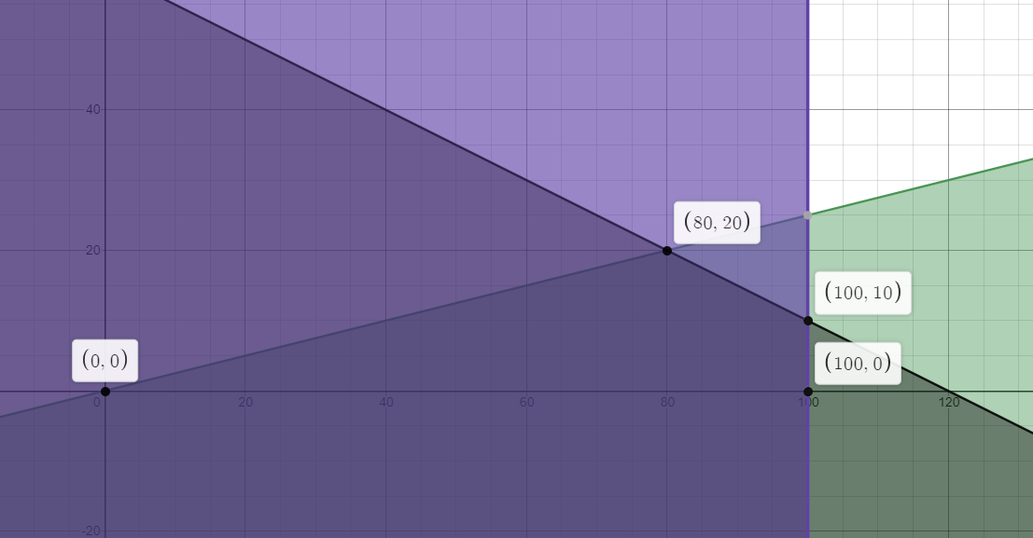
x | y | z | x | y | z
30 | 40 | 640 | 0 | 0 | 0
30 | 200 | 2240 | 80 | 20 | 2600
100 | 200 | 2800 | 100 | 10 | 2500
125 | 175 | 2750 | 100 | 0 | 2000
150 | 137.5 | 2575
150 | 40 | 1600 | La compañía debe fabricar 80 unidades de A y 20 unidades de B optimamente para tener una ganancia bajo restricciones de $2600us.

La empresa ChemLabs de fabricar 100 soluciones de limpieza del producto A y 200 soluciones del producto; para alcanzar una ganancia maxima bajo restricciones de $2800us.

 |  |  | Max Z = 20A + 50B
 |  |  | A,B >= 0
 |  |  | A>=0,8*(A+B)
Max Z = 8A + 10B |  |  | A<=100
A<=150 A>=30 --->Demanda |  |  | 2A+4B<=240
B<=200 B>=40 --->Demanda
0,5A + 0,5B <=150 --->Consumo Materia I
0,6A+0,4B <=145 --->Consumo Materia II
A,B >=0

